Câu 1
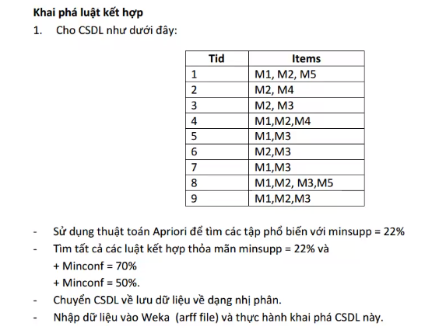
 | TID | Items | UV1 |  | TX1
 | 1 | M1, M2, M5 | Items | Support | Items | Support
 | 2 | M2, M4 | M1 | 6 | M1 | 6
 | 3 | M2, M3 | M2 | 7 | M2 | 7
 | 4 | M1, M2, M4 | M3 | 6 | M3 | 6
 | 5 | M1, M3 | M4 | 2 | M4 | 2
 | 6 | M2, M3 | M5 | 2 | M5 | 2
 | 7 | M1, M3
 | 8 | M1, M2, M3, M5
 | 9 | M1, M2, M3

 |  |  | UV2 |  | TX2
 |  |  | Items | Support | Items | Support
 |  |  | M1M2 | 4 | M1M2 | 4
 |  |  | M1M3 | 4 | M1M3 | 4
minsupp = 22% tương đương min_sup = 2 |  |  | M1M4 | 1 | M1M5 | 2
Với I1 = {M1, M2, M3} | Với I2 = {M1, M2, M5} |  | M1M5 | 2 | M2M3 | 4
S = {{M1}, {M2}, {M3}, {M1M2}, {M1M3}, {M2M3}} | S = {{M1}, {M2}, {M5}, {M1M2}, {M1M5}, {M2M5}} |  | M2M3 | 4 | M2M4 | 2
 |  |  | M2M4 | 2 | M2M5 | 2
R1: M1&M2->M3 | R1: M1&M2->M5 |  | M2M5 | 2
Conf = sup{M1, M2, M3}/sup{M1, M2} = 2/4 = 50% | Conf = sup{M1, M2, M5}/sup{M1, M2} = 2/4 = 50% |  | M3M4 | 0
R1 chọn | R1 chọn |  | M3M5 | 1
 |  |  | M4M5 | 0
R2: M1&M3->M2 | R2: M1&M5->M2
Conf = sup{M1, M2, M3}/sup{M1, M3} = 2/4 = 50% | Conf = sup{M1, M2, M5}/sup{M1, M5} = 2/2 = 100% |  | UV3 |  | TX3
R2 chọn | R2 chọn |  | Items | Support | Items | Support
 |  |  | M1M2M3 | 2 | M1M2M3 | 2 | I1 = {M1, M2, M3}
R3: M2&M3->M1 | R3: M2&M5->M1 |  | M1M2M5 | 2 | M1M2M5 | 2 | I2 = {M1, M2, M5}
Conf = sup{M1, M2, M3}/sup{M2, M3} = 2/4 = 50% | Conf = sup{M1, M2, M5}/sup{M2, M5} = 2/3 = 100% |  | M1M2M4 | 1
R3 chọn | R3 chọn |  | M1M3M5 | 1
 |  |  | M1M3M4 | 0
R4: M1->M2&M3 | R4: M1->M2&M5 |  | M1M4M5 | 0
Conf = sup{M1, M2, M3}/sup{M1} = 2/6 = 33,3% | Conf = sup{M1, M2, M5}/sup{M1} = 2/6 = 33,3% |  | M2M3M4 | 0
R4 không chọn | R4 không chọn |  | M2M3M5 | 1
 |  |  | M2M4M5 | 0
R5: M2->M1&M3 | R5: M2->M1&M5
Conf = sup{M1, M2, M3}/sup{M2} = 2/7 = 28,6% | Conf = sup{M1, M2, M5}/sup{M2} = 2/7 = 28,6% |  | UV4 |  | TX4
R5 không chọn | R5 không chọn |  | Items | Support | Items | Support
 |  |  | M1M2M3M5 | 1 | Empty | Empty
R6: M3->M1&M2 | R6: M5->M1&M2
Conf = sup{M1, M2, M3}/sup{M3} = 2/6 = 33,3% | Conf = sup{M1, M2, M5}/sup{M5} = 2/2 = 100%
R6 không chọn | R6 chọn

KL: Với minconf = 50% thì có R1, R2, R3 được chọn | KL: Với minconf = 50% thì có R1, R2, R3, R6 được chọn
KL: Với minconf = 70% thì không có R nào thoả mãn | KL: Với minconf = 70% thì có R2, R3, R6 được chọn

Câu 3
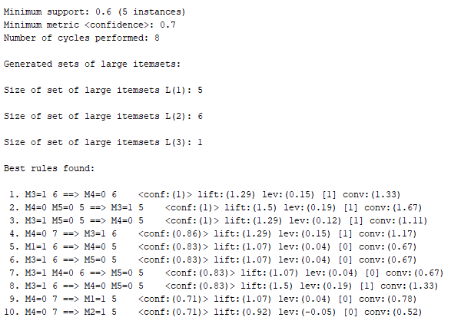
Báo cáo bài tập 1 trên weka
Tên CSDL | bt1
Số phần tử mẫu | 9
Số thuộc tính | 5( M1, M2, M3, M4, M5)

Tham số
minMetric | 70%
lowerBoundMinSupport | 22%
delta | 5%
Lặp | 8 lần

Ví dụ
M3 xuất hiện 6 lần thường đi cùng M4 cũng xuất hiện 6 lần

